Баг-репорты
Id | 1
Краткое описание | В лицензирование, ответы на вопросы ,лицензионный контроль, преподаватель языка… не читаемый ответ
Шаги к воспроизведению | 1.Открыть приложение Мособнадзор 2.Открыть «База знаний» 3.Открыть «Лицензирование» 4.Открыть «Ответы на вопросы» 5.Открыть список «Лицензионный контроль» 6.Открыть «Преподаватель иностранного языка, который имеет иностранное образование (диплом бакалавра колледжа США и удостоверение о повышении квалификации в Российской Федерации), соответствует лицензионным требованиям?»

Ожидаемый результат | Вывод читаемого текста ответа на вопрос
Фактический результат | Текст не выводиться
Серьезность | Критический
Приоритет | средний
Автор | Никитин А.С
Окружение | Motorola edge 20 pro, Android 12
приложения | 

Id | 2
Краткое описание | Не работает гиперссылка «Приложение» в аккредитация, вебинары, аккредитационная экспертиза, порядок привлечения экспертов и экспертных организаций…
Шаги к воспроизведению | 1.Открыть приложение Мособрнадзор 2.Открыть «База знаний» 3.Открыть «Аккредитация» 4.Открыть «Вебинары» 5.Открыть «Аккредитационная экспертиза» 6.Открыть «Порядок привлечения экспертов и экспертных организаций к проведению аккредитационной экспертизы» 7.Нажать на гиперссылку «Приложение» в тексте

Ожидаемый результат | Переход на страницу «Приложения»
Фактический результат | Страница не найдена
Серьезность | Критический
Приоритет | средний
Автор | Никитин А.С.
Окружение | Motorola edge 20 pro, Android 12
приложения | 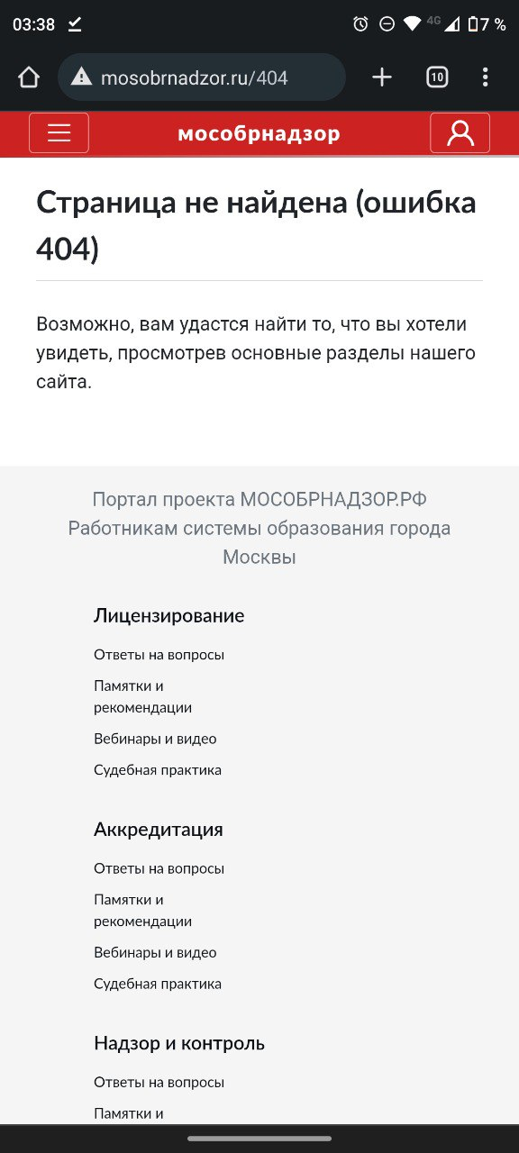

Id | 3
Краткое описание | В инспектор, требования к педагогическим работником, проверочный лист по проверке обязательных требований к занятию педагогической деятельности не загружается проверочный тест
Шаги к воспроизведению | 1.Открыть приложение Мособрнадзор 2.Открыть «Инспектор» 3.Открыть «Требования к педагогическим работникам» 4.Открыть «Проверочный лист по проверке обязательных требований к занятию педагогической деятельности» 5. Нажать «Далее»

Ожидаемый результат | Открытие проверочного теста
Фактический результат | Не загружается проверочный тест
Серьезность | Критический
Приоритет | Средний
Автор | Никитин А.С.
Окружение | Motorola edge 20 pro, Android 12
Приложения | https://photos.app.goo.gl/evM31gCDRtATLd256

Id | 4
Краткое описание | Не работает полноэкранный режим для видео во всех вебинарах
Шаги к воспроизведению | 1.Открыть приложение Мособрнадзор 2.Открыть «База знаний» 3.Открыть «Лицензирование» 4.Открыть «Вебинары» 5.Открыть «Лицензионные требования и условия» 6.Открыть «Дополнительные лицензионные требования к лицензиату (действуют от 01.01.2021)» 7.Запустить видео вебинара 8.Нажать кнопку перехода в полноэкранный режим

Ожидаемый результат | Включение полноэкранного режима
Фактический результат | Не работает переход в полноэкранный режим
Серьезность | Тривиальный
Приоритет | Низкий
Автор | Никитин А.С.
Окружение | Motorola edge 20 pro, Android 12
Приложения | https://photos.app.goo.gl/tyec4Jb2UzfBKz7X6

Id | 5
Краткое описание | Не работает переход в приложение youtube для видео во всех вебинарах
Шаги к воспроизведению | 1.Открыть приложение Мособрнадзор 2.Открыть «База знаний2 3.Открыть «Лицензирование» 4.Открыть «Вебинары» 5.Открыть «Лицензионные требования и условия» 6.Открыть «Дополнительные лицензионные требования к лицензиату (действуют от 01.01.2021)» 7.Запустить видео вебинара 8.Нажать кнопку «Youtube» на видео

Ожидаемый результат | Переход в приложение Youtube
Фактический результат | переход не происходит, открытие сайта YouTube
Серьезность | Тривиальный
Приоритет | низкий
Автор | Никитин А.С.
Окружение | Motorola edge 20 pro, Android 12
Приложения | https://photos.app.goo.gl/2idYXyUbK9jhYcRQ9

